Figure 22.2
22.2 – Profils de lecteurs selon le type de scolarité en 2019 (en %)

 |  |  |  | L’état de l’École 2020 © DEPP

Avertissement : en raison de la mise en œuvre d'un nouveau test de lecture en septembre 2019, les résultats ne portent que sur la période de janvier à août 2019.
Lecture : parmi les jeunes n'ayant pas dépassé le collège, 49,0 % sont en difficulté de lecture (profils 1, 2, 3 et 4), 14,1 % sont des lecteurs médiocres (profils 5a et 5b) et 36,9 % sont des lecteurs efficaces (profils 5c et 5d).
Champ : France métropolitaine + DROM.
Sources : ministère des Armées - DSNJ ; MENJS-MESRI-DEPP.

 | En difficulté de lecture | Lecteurs médiocres | Lecteurs efficaces
Collège | 49.0 | 14.1 | 36.9
CAP-BEP | 32.4 | 16.7 | 50.9
Bac professionnel | 18.4 | 16.0 | 65.7
Bac général et technologique, ens. supérieur | 4.9 | 8.1 | 87.1

Figure 22.3
22.3 – Répartition de chaque profil de lecteurs selon leur sexe en 2019 (en %)

 |  |  |  |  |  |  |  | L’état de l’École 2020 © DEPP
Avertissement : en raison de la mise en œuvre d'un nouveau test de lecture en septembre 2019, les résultats ne portent que sur la période de janvier à août 2019.
Lecture : parmi les lecteurs du profil 5c, 54,2 % sont des garçons.
Champ : France métropolitaine + DROM.
Sources : ministère des Armées - DSNJ ; MENJS-MESRI-DEPP.

 | Profil 1 | Profil 2 | Profil 3 | Profil 4 | Profil 5a | Profil 5b | Profil 5c | Profil 5d
Garçons | 59.0 | 51.9 | 64.2 | 57.0 | 52.5 | 47.8 | 54.2 | 49.3
Filles | 41.0 | 48.1 | 35.8 | 43.0 | 47.5 | 52.2 | 45.8 | 50.7
Ensemble | 100 | 100 | 100 | 100 | 100 | 100 | 100 | 100

Figure 22.4
22.4 – Proportion de jeunes en difficulté de lecture selon le département en 2019
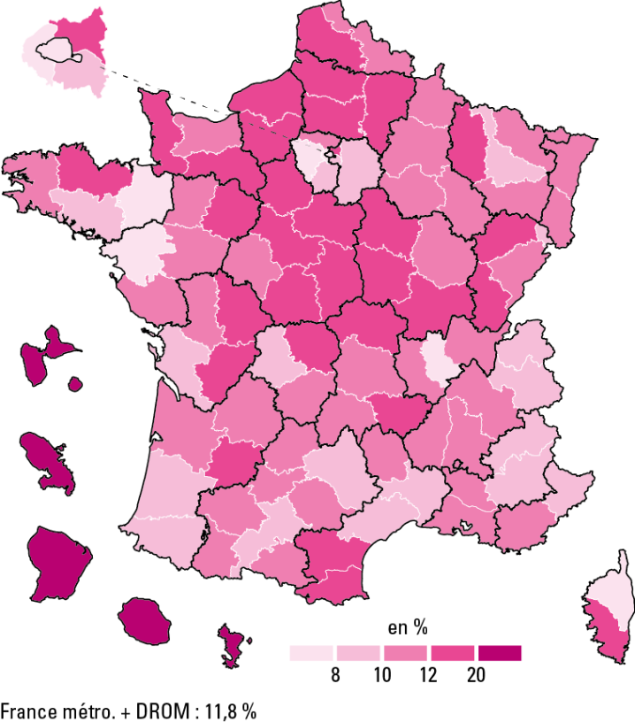

 |  |  | L’état de l’École 2020 © DEPP
Avertissement : en raison de la mise en œuvre d'un nouveau test de lecture en septembre 2019, les résultats suivants ne portent que sur la période de janvier à août 2019.
Champ : France métropolitaine + DROM.
Sources : ministère des Armées - DSNJ ; MENJS-MESRI-DEPP.

Dépt | Nom | % Jeunes en difficultés de lecture
01 | Ain | 10.2
02 | Aisne | 17.9
03 | Allier | 13.2
04 | Alpes-de-Haute-Provence | 9.0
05 | Hautes-Alpes | 8.2
06 | Alpes-Maritimes | 8.6
07 | Ardèche | 10.4
08 | Ardennes | 10.8
09 | Ariège | 11.6
10 | Aube | 11.5
11 | Aude | 12.7
12 | Aveyron | 9.2
13 | Bouches-du-Rhône | 11.6
14 | Calvados | 11.8
15 | Cantal | 11.7
16 | Charente | 13.1
17 | Charente-Maritime | 9.8
18 | Cher | 15.0
19 | Corrèze | 11.5
21 | Côte-d'Or | 10.1
22 | Côtes-d'Armor | 12.8
23 | Creuse | 15.6
24 | Dordogne | 11.5
25 | Doubs | 11.8
26 | Drôme | 11.0
27 | Eure | 13.7
28 | Eure-et-Loir | 14.7
29 | Finistère | 10.3
2A | Corse-du-Sud | 12.7
2B | Haute-Corse | 7.8
30 | Gard | 9.3
31 | Haute-Garonne | 8.4
32 | Gers | 10.2
33 | Gironde | 11.1
34 | Hérault | 8.5
35 | Ille-et-Vilaine | 7.8
36 | Indre | 16.5
37 | Indre-et-Loire | 11.6
38 | Isère | 10.1
39 | Jura | 13.6
40 | Landes | 9.6
41 | Loir-et-Cher | 13.4
42 | Loire | 11.9
43 | Haute-Loire | 12.4
44 | Loire-Atlantique | 6.1
45 | Loiret | 13.9
46 | Lot | 10.6
47 | Lot-et-Garonne | 12.7
48 | Lozère | 10.7
49 | Maine-et-Loire | 10.7
50 | Manche | 13.4
51 | Marne | 10.7
52 | Haute-Marne | 11.8
53 | Mayenne | 10.7
54 | Meurthe-et-Moselle | 9.4
55 | Meuse | 14.1
56 | Morbihan | 9.9
57 | Moselle | 11.1
58 | Nièvre | 14.6
59 | Nord | 10.0
60 | Oise | 15.2
61 | Orne | 14.4
62 | Pas-de-Calais | 12.2
63 | Puy-de-Dôme | 10.3
64 | Pyrénées-Atlantiques | 9.5
65 | Hautes-Pyrénées | 11.6
66 | Pyrénées-Orientales | 13.3
67 | Bas-Rhin | 10.8
68 | Haut-Rhin | 11.1
69 | Rhône | 7.5
70 | Haute-Saône | 13.2
71 | Saône-et-Loire | 12.6
72 | Sarthe | 13.6
73 | Savoie | 9.6
74 | Haute-Savoie | 9.5
75 | Paris | 5.8
76 | Seine-Maritime | 12.2
77 | Seine-et-Marne | 9.4
78 | Yvelines | 6.7
79 | Deux-Sèvres | 11.5
80 | Somme | 15.9
81 | Tarn | 11.3
82 | Tarn-et-Garonne | 11.8
83 | Var | 11.8
84 | Vaucluse | 11.2
85 | Vendée | 11.2
86 | Vienne | 12.1
87 | Haute-Vienne | 9.6
88 | Vosges | 11.6
89 | Yonne | 14.7
90 | Territoire de Belfort | 9.2
91 | Essonne | 8.5
92 | Hauts-de-Seine | 6.7
93 | Seine-Saint-Denis | 14.6
94 | Val-de-Marne | 8.5
95 | Val-d'Oise | 10.7
971 | Guadeloupe | 31.9
972 | Martinique | 30.9
973 | Guyane | 55.4
974 | La Réunion | 28.6
976 | Mayotte | 72.6
 | France métropolitaine + DROM | 11.8
Champ : France métropolitaine + DROM.
Sources : ministère des Armées - DSNJ, MEN-DEPP.

